Равномерное
Отклонение мат. ожидания
Хар-ки и интервалы | RN 62 |  |  |  |  |  | RN 977
 | 10 | 100 | 1000 | 5000 | 10000 | 20000 | 10 | 100 | 1000 | 5000 | 10000 | 20000
Мат.ож.= | 609.9 | 514.74 | 502.617 | 501.994 | 501.013 | 500.919 | 525.5 | 492.12 | 487.473 | 495.567 | 497.836 | 497.199
500 | 0.220 | 0.029 | 0.005 | 0.004 | 0.002 | 0.002 | 0.051 | 0.016 | 0.025 | 0.009 | 0.004 | 0.006
С.к.о.= | 264.536 | 298.112 | 286.591 | 286.667 | 287.651 | 288.562 | 335.616 | 289.125 | 292.975 | 290.12 | 289.654 | 290.102
291.643 | 0.093 | 0.022 | 0.017 | 0.017 | 0.014 | 0.011 | 0.151 | 0.009 | 0.005 | 0.005 | 0.007 | 0.005
К-т вар.= | 0.434 | 0.579 | 0.57 | 0.571 | 0.574 | 0.576 | 0.639 | 0.588 | 0.601 | 0.585 | 0.582 | 0.583
0.574 | 0.244 | 0.009 | 0.007 | 0.005 | 0.000 | 0.003 | 0.113 | 0.024 | 0.047 | 0.019 | 0.014 | 0.016
0-100 | 1 | 15 | 87 | 476 | 985 | 2016 | 1 | 13 | 109 | 533 | 1027 | 2062
100-200 | 0 | 6 | 113 | 510 | 993 | 1933 | 1 | 9 | 110 | 503 | 1022 | 2056
200-300 | 0 | 4 | 90 | 472 | 989 | 2026 | 1 | 7 | 108 | 518 | 1037 | 2058
300-400 | 1 | 10 | 106 | 527 | 1018 | 2025 | 1 | 8 | 87 | 479 | 949 | 1944
400-500 | 0 | 10 | 110 | 508 | 1012 | 2028 | 1 | 13 | 104 | 469 | 963 | 1932
Отклонение с.к.о.
500-600 | 1 | 9 | 98 | 517 | 1028 | 2015 | 0 | 7 | 102 | 493 | 985 | 1966
600-700 | 4 | 15 | 96 | 498 | 1009 | 1956 | 2 | 15 | 92 | 537 | 1047 | 2036
700-800 | 0 | 9 | 98 | 502 | 965 | 1949 | 0 | 11 | 99 | 520 | 1036 | 2001
800-900 | 2 | 12 | 97 | 489 | 992 | 2024 | 1 | 9 | 82 | 451 | 924 | 1941
900-1000 | 1 | 10 | 105 | 501 | 1009 | 2028 | 2 | 8 | 107 | 497 | 1010 | 2004
10 величин
5000 величин

Отклонение к-та вар.

100 величин
10000 величин

1000 величин
20000 величин

RN 17
RN 982

Экспоненциальное
Отклонение мат. ожидания
Хар-ки и интервалы | RN 62 |  |  |  |  |  | RN 977
 | 10 | 100 | 1000 | 5000 | 10000 | 20000 | 10 | 100 | 1000 | 5000 | 10000 | 20000
Мат.ож.= | 562.634 | 561.487 | 495.891 | 500.969 | 506.05 | 507.909 | 556.447 | 569.055 | 511.834 | 499.853 | 496.318 | 495.153
500 | 0.125 | 0.123 | 0.008 | 0.002 | 0.012 | 0.016 | 0.113 | 0.138 | 0.024 | 0.000 | 0.007 | 0.010
С.к.о.= | 482.33 | 612.143 | 501.943 | 511.985 | 515.692 | 517.926 | 501.933 | 557.455 | 516.251 | 504.222 | 495.849 | 496.284
517.834 | 0.069 | 0.182 | 0.031 | 0.011 | 0.004 | 0.000 | 0.031 | 0.077 | 0.003 | 0.026 | 0.042 | 0.042
К-т вар.= | 0.857 | 1.09 | 1.012 | 1.022 | 1.019 | 1.02 | 0.902 | 0.98 | 1.009 | 1.009 | 0.999 | 1.002
0.993 | 0.137 | 0.097 | 0.019 | 0.029 | 0.026 | 0.027 | 0.092 | 0.014 | 0.016 | 0.016 | 0.006 | 0.009
0-100 | 2 | 17 | 170 | 915 | 1826 | 3635 | 1 | 17 | 186 | 936 | 1858 | 3706
100-200 | 1 | 14 | 166 | 771 | 1501 | 2968 | 2 | 15 | 155 | 765 | 1501 | 2959
200-300 | 1 | 11 | 124 | 612 | 1190 | 2425 | 1 | 9 | 110 | 568 | 1156 | 2395
300-400 | 0 | 8 | 91 | 478 | 996 | 1962 | 1 | 10 | 87 | 475 | 997 | 2017
400-500 | 3 | 14 | 83 | 402 | 797 | 1600 | 0 | 8 | 86 | 416 | 834 | 1683
Отклонение с.к.о.
500-600 | 0 | 5 | 69 | 329 | 636 | 1293 | 2 | 4 | 65 | 322 | 627 | 1234
600-700 | 0 | 6 | 58 | 264 | 539 | 1110 | 0 | 6 | 54 | 285 | 571 | 1133
700-800 | 0 | 4 | 46 | 226 | 443 | 874 | 1 | 6 | 43 | 220 | 470 | 907
800-900 | 0 | 4 | 33 | 174 | 361 | 732 | 0 | 3 | 37 | 189 | 362 | 735
900-1000 | 0 | 3 | 35 | 152 | 329 | 613 | 0 | 1 | 24 | 143 | 287 | 581
1000-1100 | 0 | 1 | 23 | 123 | 260 | 512 | 0 | 6 | 35 | 122 | 248 | 477
1100-1200 | 2 | 2 | 17 | 94 | 200 | 407 | 0 | 0 | 22 | 104 | 200 | 402
1200-1300 | 0 | 1 | 12 | 77 | 161 | 319 | 1 | 5 | 20 | 84 | 177 | 317
1300-1400 | 1 | 2 | 13 | 61 | 119 | 258 | 0 | 1 | 15 | 65 | 131 | 251
1400-1500 | 0 | 1 | 9 | 60 | 112 | 216 | 0 | 1 | 9 | 55 | 95 | 214
1500-1600 | 0 | 0 | 11 | 47 | 105 | 192 | 1 | 4 | 10 | 39 | 87 | 172
1600-1700 | 0 | 0 | 6 | 34 | 73 | 144 | 0 | 0 | 4 | 34 | 72 | 151
1700-1800 | 0 | 1 | 3 | 28 | 64 | 133 | 0 | 0 | 6 | 29 | 55 | 116
1800-1900 | 0 | 0 | 6 | 27 | 47 | 125 | 0 | 0 | 5 | 30 | 51 | 105
1900-2000 | 0 | 6 | 25 | 126 | 241 | 482 | 0 | 4 | 27 | 119 | 221 | 445
10 величин
5000 величин
Отклонение к-та вар.

100 величин
10000 величин

1000 величин
20000 величин

RN 17
RN 982

Эрланг
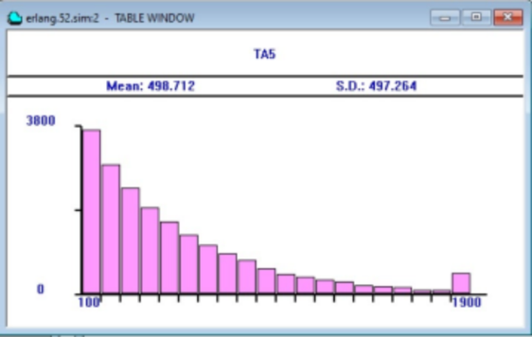
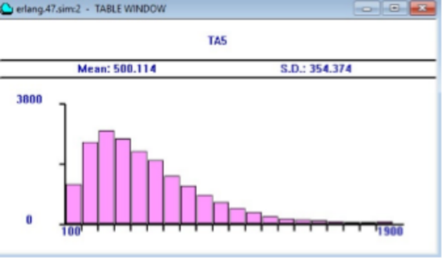
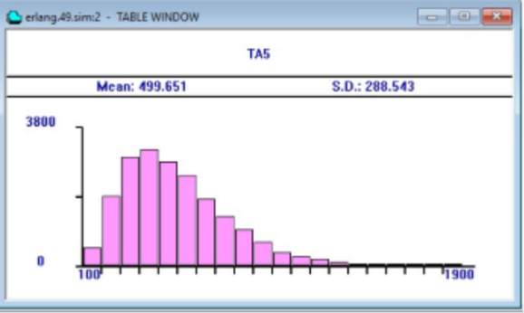
Хар-ки и интервалы |  | RN 62 |  |  |  |  |  | RN 977 |  |  |  |  |  | RN 62 | k = 1 | k = 2 | k = 3
 |  | 10 | 100 | 1000 | 5000 | 10000 | 20000 | 10 | 100 | 1000 | 5000 | 10000 | 20000
k=1 | Мат.ож = | 485.893 | 543.023 | 498.508 | 497.099 | 501.131 | 506.115 | 175.189 | 498.039 | 476.309 | 492.746 | 492.523 | 491.715
 | 500 | 0.028 | 0.086 | 0.003 | 0.006 | 0.002 | 0.012 | 0.650 | 0.004 | 0.047 | 0.015 | 0.015 | 0.017
 | С.к.о.= | 400.804 | 490.7 | 489.331 | 499.007 | 501.551 | 508.114 | 247.19 | 530.545 | 487.968 | 493.794 | 495.331 | 493.591
 | 469.82716667 | 0.147 | 0.044 | 0.042 | 0.062 | 0.068 | 0.081 | 0.474 | 0.129 | 0.039 | 0.051 | 0.054 | 0.051
 | К-т вар. = | 0.825 | 0.904 | 0.982 | 1.004 | 1.001 | 1.004 | 1.411 | 1.065 | 1.024 | 1.002 | 1.006 | 1.004
 | 1.019 | 0.191 | 0.113 | 0.037 | 0.015 | 0.018 | 0.015 | 0.384 | 0.045 | 0.005 | 0.017 | 0.013 | 0.015
k=2 | Мат.ож = | 706.797 | 477.027 | 506.609 | 500.286 | 497.335 | 500.114 | 450.565 | 510.176 | 505.454 | 505.324 | 502.703 | 501.618
 | 500 | 0.414 | 0.046 | 0.013 | 0.001 | 0.005 | 0.000 | 0.099 | 0.020 | 0.011 | 0.011 | 0.005 | 0.003
 | С.к.о.= | 535.806 | 326.793 | 350.62 | 351.767 | 353.513 | 354.374 | 230.454 | 362.115 | 359.719 | 355.904 | 350.187 | 349.554 | RN 977 | k = 1 | k = 2 | k = 3
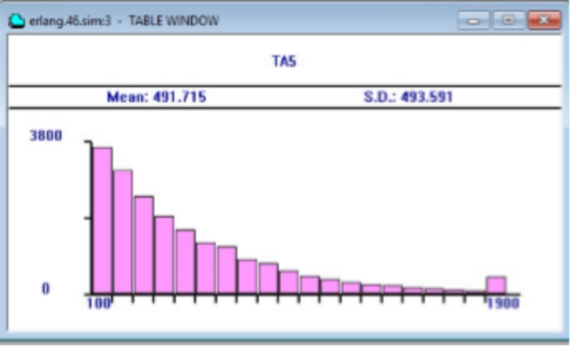
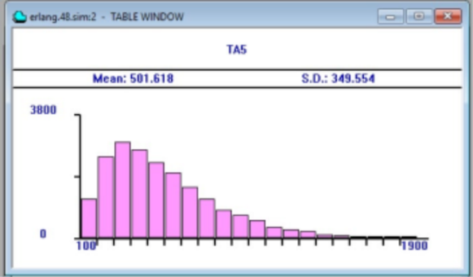
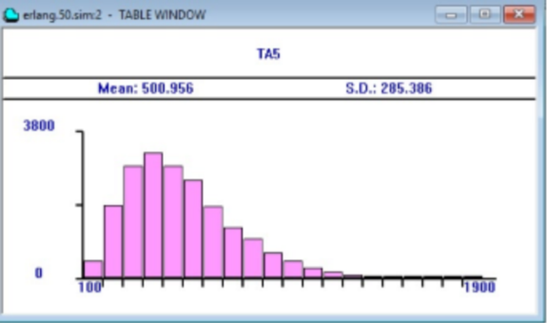
 | 356.73383333 | 0.502 | 0.084 | 0.017 | 0.014 | 0.009 | 0.007 | 0.354 | 0.015 | 0.008 | 0.002 | 0.018 | 0.020
 | К-т вар.= | 0.758 | 0.685 | 0.692 | 0.703 | 0.711 | 0.709 | 0.511 | 0.71 | 0.712 | 0.704 | 0.697 | 0.697
 | 0.691 | 0.097 | 0.008 | 0.002 | 0.018 | 0.029 | 0.026 | 0.260 | 0.028 | 0.031 | 0.019 | 0.009 | 0.009
k=3 | Мат.ож = | 601.137 | 502.537 | 508.256 | 501.579 | 498.084 | 499.651 | 514.146 | 496.615 | 498.487 | 503.176 | 501.07 | 500.956
 | 500 | 0.202 | 0.005 | 0.017 | 0.003 | 0.004 | 0.001 | 0.028 | 0.007 | 0.003 | 0.006 | 0.002 | 0.002
 | С.к.о.= | 373.011 | 305.647 | 297.547 | 291.08 | 291.076 | 288.543 | 305.219 | 291.035 | 284.092 | 286.113 | 284.486 | 285.386
 | 298.60291667 | 0.249 | 0.024 | 0.004 | 0.025 | 0.025 | 0.034 | 0.022 | 0.025 | 0.049 | 0.042 | 0.047 | 0.044
 | К-т вар. = | 0.621 | 0.608 | 0.585 | 0.58 | 0.584 | 0.577 | 0.594 | 0.586 | 0.57 | 0.569 | 0.568 | 0.57
 | 0.584 | 0.063 | 0.041 | 0.001 | 0.007 | 0.001 | 0.013 | 0.017 | 0.003 | 0.025 | 0.026 | 0.028 | 0.025
Отклонение мат. ожиидания при k = 1
Отклонение с.к.о. ри k = 1
Отклонение к-та вар. при k = 1

Отклонение мат. ожиидания при k = 2
Отклонение с.к.о. при k = 2
Отклонение к-та вар. при k = 2

Отклонение мат. ожиидания при k = 4
Отклонение с.к.о. при k = 4
Отклонение к-та вар. при k = 4

